상품제안서
노티드 담아 멀티케이블 파우치 | 상품코드: S36612

 |  |  |  |  |  |  | 02-713-8555 | www.synergygift.co.kr
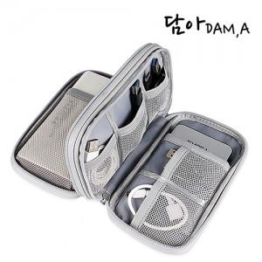

【상세/제작정보】 | <p><span style="font-size: 14pt;">※ opp포장시 배송비 1박스 100개입 5,000원 부가세별도 발생</span></p><p><span style="font-size: 14pt;">※ 종이케이스 입각시 1박스 50개입 5,000원</span><span style="font-size: 18.6667px;">&nbsp;</span><span style="font-size: 18.6667px;">부가세별도</span><span style="font-size: 14pt;">​ 발생</span>​</p>

【인쇄/포장옵션】 | 실크 / 포장지포장

【공급단가】 | 수량 | 100~ | 300~ | 500~ | 1,000~ | 3,000~
*VAT별도 | 단가 | 4,860원 | 4,680원 | 4,500원 | 4,320원 | 4,210원

【상품 URL】 | https://www.synergygift.co.kr:443/src/goods_detail.php?gdno=36612

